Team
Team
1 | Team menber 1 | Miro | Abrecht |  | Existierende Applikationen Lernkartei und Editoren. Apps und nützliche Java-Projekte | Quizlet Schnittstelle mit Key, Datenstruktur, Klassen, Bilder, Erste Version Quitzlet on/off line
2 | Scrum Master | Hugo | Lucca |  | Koordination, Coaching, Scrum Backlog
3 | Team menber 2 | Nina | Egger |  | Creative and Design, Data: Java Lernen, Java Lernkartei, Java Grundkurs, Paint-Programm, Editor Funktionen, Mustereditoren, Name, Lizenz, Impressum, Sync. Design | GUI, Views and Navigation, Konzept, Paint an David
4 | Product owner | Joel | Häberli | 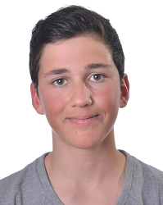 | Stakeholder Befragen, User Stories erstellen, Product Backlog, Git Hub | User (Typen), Gruppen, Profile, Klassendiagramme (Db und GUI Fenster), Plan vorhanden / Sustantiv methode, Panels mit Switcher, txt read and filter Nomen, Fixe Substantiv Liste, File Chooser, Vector statt String-Array
5 | Team menber 3 | Tim | Leibacher |  | Lernpsychologie, Fachwissen, Belohnung, Spielauswahl | Pong, J&R, HighScore?
6 | Team menber 4 | Roger | Schneiter | 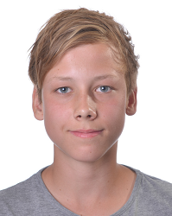 | Supporting Tools, Schnittstellen, Wartung, … | SQL-Lite, Verknüpfen von Tabellen, Update, create , insert i.o., select to do
7 | Team menber 5 | David | Schor |  | Lernpsychologiie, Bewertung, Quiz | CSV Reader, ToDo Liste, Editor, Karte, Klassendiagramm, Text2Speach, evtl. nur wenn online; Bewrtung
8 | Team menber 6 | Yanis | Weibel |  | Steakholderbefragung, User Stories, Konkurrenzanalyse | Java Code, XML, DOM, Kartei, davon Klassendiagramm (Kontroller)

Auftraggeber
Hugo Lucca
Wiss (Peter Thomet)

 | Miro | Abrecht
 | Nina | Egger
 | Joel | Häberli
 | Tim | Leibacher
 | Hugo | Lucca
 | Roger | Schneiter
 | David | Schor
 | Yanis | Weibel

